別図１・２
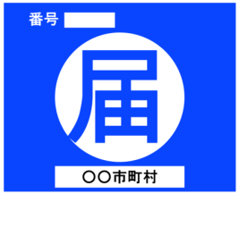
別図１

別図２
別図２

伐 採 等 届 出
箇 所 名 | ○○市 大字△△ 字□□ ●●－▲▲
申 請 者 氏 名 又は 会 社 名 | ○○ ○○ 又は △△（株）
合 法 木 材 供 給 事 業 者 認 定 番 号
適 合 通 知 番 号
伐 採 面 積 | ○○．○○ha
伐 採 期 間 | 年 月 日 ～ 年 月 日
造 林 の 方 法 | 人工造林 又は 天然更新
造 林 の 期 間 | 年 月 日 ～ 年 月 日

